1F
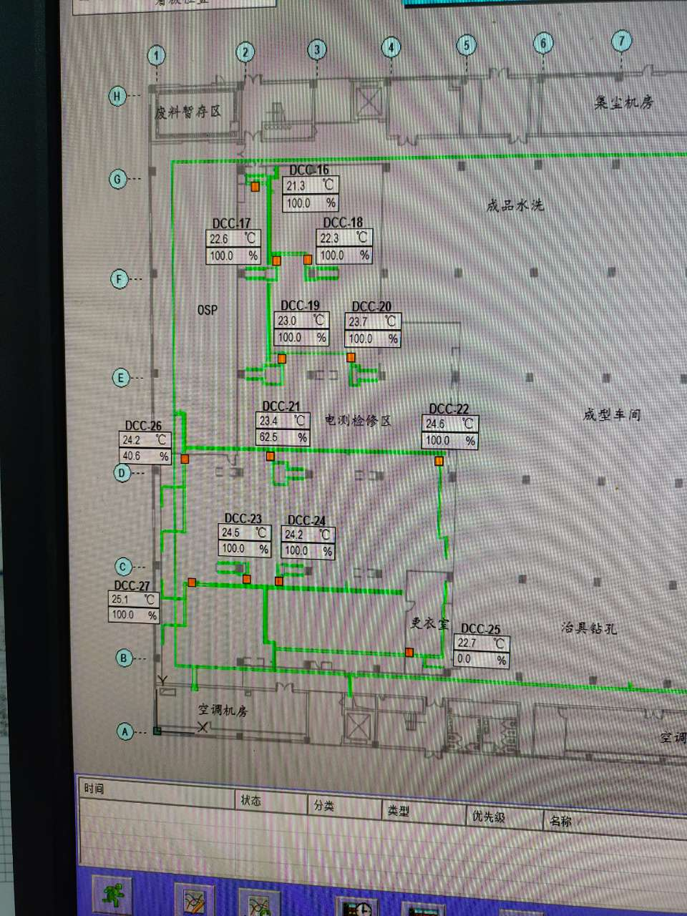
车间 | DCC名称 | 溫溼度看板 | 温度控制中值 | HIHI | HI | LO | LOLO | 湿度 | 看板點位 | 空调箱
A8-1F电测 | TCV_16 | TTHT07 | 22±2 | 24 | 23 | 21 | 20 | 50 | A8_CR_1F_ROOM_TT07 | A8-MAU105/MAU106
 | TCV_17
 | TCV_18
 | TCV_19
 | TCV_20
 | TCV_21 | TTHT08 |  |  |  |  |  |  | A8_CR_1F_ROOM_TT08
 | TCV_22
 | TCV_23
 | TCV_24
 | TCV_25
 | TCV_26
 | TCV_27
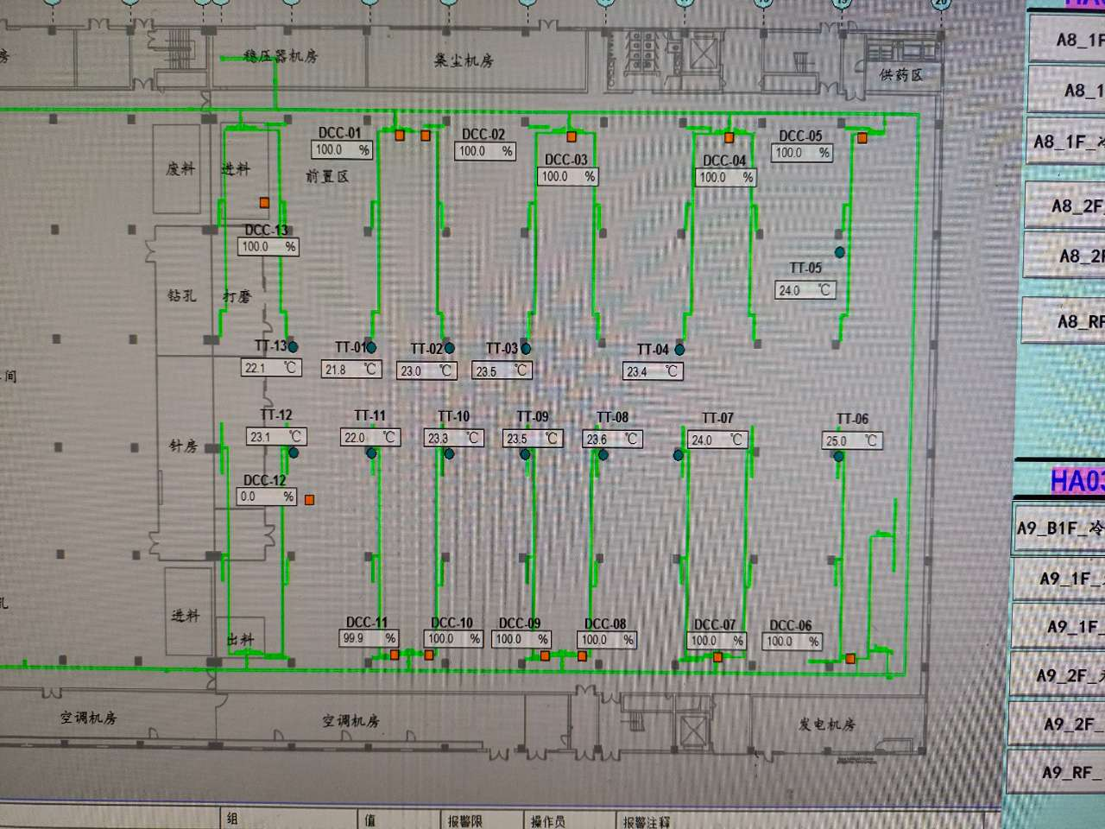
A8-1F钻孔 | TCV_01 | TTHT01 | 22±3 | 25 | 24 | 20 | 19 | 50 | A8_CR_1F_ROOM_TT01 | A8-MAU101/MAU103
 | TCV_02
 | TCV_03
 | TCV_04 | TTHT03 |  |  |  |  |  |  | A8_CR_1F_ROOM_TT03
 | TCV_05
 | TCV_06 | TTHT04 |  |  |  |  |  |  | A8_CR_1F_ROOM_TT04
 | TCV_07
 | TCV_08 | TTHT02 |  |  |  |  |  |  | A8_CR_1F_ROOM_TT02
 | TCV_09
 | TCV_10
 | TCV_11
 | TCV_12 | TTHT05 |  |  |  |  |  |  | A8_CR_1F_ROOM_TT05
 | TCV_13 | TTHT06 |  |  |  |  |  |  | A8_CR_1F_ROOM_TT06

2F
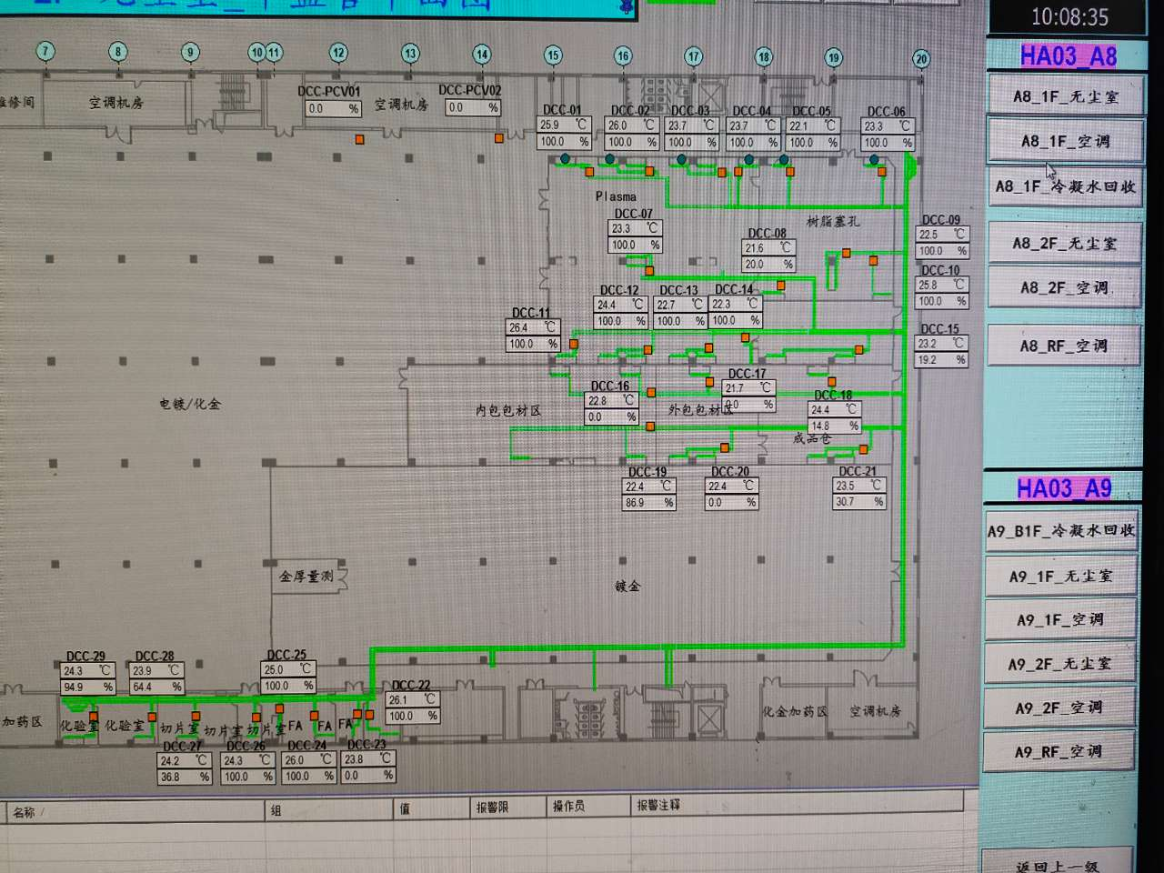
车间 | DCC名称 | 溫溼度看板 | 温度控制中值 | HIHI | HI | LO | LOLO | 湿度 | 看板點位 | 空调箱
A8-2F Plasma | TCV_01 | TTHT01 | 24±4 | 28 | 26 | 22 | 20 | 50 | A8_CR_2F_ROOM_TT01 | A8-MAU201/MAU202
 | TCV_02
 | TCV_03
 | TCV_04
 | TCV_07
 | TCV_11
 | TCV_12
 | TCV_13
 | TCV_14
树脂塞孔 | TCV_06 | TTHT02 | 22±2 | 24 | 23 | 21 | 20 | 50 | A8_CR_2F_ROOM_TT02
 | TCV_05
 | TCV_08
 | TCV_09
 | TCV_10
 | TCV_15 | TTHT03 |  |  |  |  |  |  | A8_CR_2F_ROOM_TT03
内包包材区 | TCV_16 | TTHT06 | 22±2 | 24 | 23 | 21 | 20 | 50 | A8_CR_2F_ROOM_TT06
 | TCV_19
外包包材区 | TCV_17 | TTHT05 | 22±2 | 24 | 23 | 21 | 20 | 50 | A8_CR_2F_ROOM_TT05
 | TCV_20
成品仓 | TCV_18 | TTHT04 | 25±3 | 28 | 27 | 23 | 22 | 50 | A8_CR_2F_ROOM_TT04
 | TCV_21
化验室 | TCV_28 | TTHT09 | 20±5 | 25 | 24 | 16 | 15 | 50 | A8_CR_2F_ROOM_TT09 | A8-1F-MAU104
 | TCV_29
切片室 | TCV_26 | TTHT08 | 20±5 | 25 | 24 | 16 | 15 | 50 | A8_CR_2F_ROOM_TT08
 | TCV_27
FA | TCV_22 | TTHT07 | 20±5 | 25 | 24 | 16 | 15 | 50 | A8_CR_2F_ROOM_TT07
 | TCV_23
 | TCV_24
 | TCV_25
在线AOI | TCV_30 | TTHT10 | 22±3 | 25 | 24 | 20 | 19 | 50 | A8_CR_2F_ROOM_TT10
 | TCV_31

